Sensibilidad
Sensibilidad |  |  |  | Ranking |  |  |  |  | Spearman
Pozo | Balanceado | Magnitud |  | Pozo | Balanceado | Magnitud | Tasa |  | Balanceado | Magnitud | Tasa
Sampues | 0.38058838387 | 0.39922955315 | 0.39922955315 | Sampues | 13 | 13 | 13 | Balanceado | 1 | 0.99019607843 | 0.99019607843
Finca_Socorro | 0.82005008754 | 0.85470184985 | 0.85470184985 | Finca_Socorro | 4 | 4 | 4 | Magnitud | 0.99019607843 | 1 | 1
Ovejas | 1 | 1 | 1 | Ovejas | 1 | 1 | 1 | Tasa | 0.99019607843 | 1 | 1
Los_Palmitos | 0.87484023226 | 0.88029083857 | 0.88029083857 | Los_Palmitos | 2 | 3 | 3
Morroa_A | 0.85443556986 | 0.89508850736 | 0.89508850736 | Morroa_A | 3 | 2 | 2 | Bootstrap
Bremen_B | 0.78758323397 | 0.8485444687 | 0.8485444687 | Bremen_B | 6 | 5 | 5 | Pozo | IMCP_mean | IMCP_std
LasTinas_A | 0.40544432176 | 0.41850162856 | 0.41850162856 | LasTinas_A | 12 | 12 | 12 | Sampues | 0.56992840307 | 0.1910553753
LasTinas_B | 0.73003802281 | 0.82129277567 | 0.82129277567 | LasTinas_B | 8 | 7 | 7 | Finca_Socorro | 0.5732255231 | 0.19268673934
Arroyo_A | 0.34303736543 | 0.34756431009 | 0.34756431009 | Arroyo_A | 14 | 14 | 14 | Ovejas | 0.58215619361 | 0.19547240956
Arroyo_B | 0.79350055948 | 0.84294799837 | 0.84294799837 | Arroyo_B | 5 | 6 | 6 | Los_Palmitos | 0.57169536596 | 0.19180010902
Sabanas_PZ02 | 0.088989250281 | 0.04449462514 | 0.04449462514 | Sabanas_PZ02 | 16 | 17 | 17 | Morroa_A | 0.58618805515 | 0.18915724148
Sabanas_PZ04 | 0.58039562782 | 0.57669971505 | 0.57669971505 | Sabanas_PZ04 | 10 | 10 | 10 | Bremen_B | 0.57149155542 | 0.19131363518
Basurero | 0.66094993052 | 0.67363085879 | 0.67363085879 | Basurero | 9 | 9 | 9 | LasTinas_A | 0.57783706605 | 0.19143326317
Corozal_PO14 | 0.086770149325 | 0.063727279985 | 0.063727279985 | Corozal_PO14 | 17 | 16 | 16 | LasTinas_B | 0.57247587711 | 0.19286651722
Corozal_PZ20 | 0.77296377766 | 0.8125275162 | 0.8125275162 | Corozal_PZ20 | 7 | 8 | 8 | Arroyo_A | 0.57352949813 | 0.1952135914
Corozal_PZ22 | 0.13336866369 | 0.10755885656 | 0.10755885656 | Corozal_PZ22 | 15 | 15 | 15 | Arroyo_B | 0.57524322615 | 0.18952619582
Cantagallo | 0.49402267672 | 0.5112698935 | 0.5112698935 | Cantagallo | 11 | 11 | 11 | Sabanas_PZ02 | 0.58243529836 | 0.1891015023
 |  |  |  |  |  |  |  | Sabanas_PZ04 | 0.57320097671 | 0.18937279575
 |  |  |  |  |  |  |  | Basurero | 0.57581098069 | 0.19221582038
 |  |  |  |  |  |  |  | Corozal_PO14 | 0.57394645469 | 0.1939205354
 |  |  |  |  |  |  |  | Corozal_PZ20 | 0.58047848803 | 0.19349802409
 |  |  |  |  |  |  |  | Corozal_PZ22 | 0.58018024679 | 0.19224309847
 |  | Sobol |  |  |  |  |  | Cantagallo | 0.57106289913 | 0.19282563245

Término de mayor peso
 |  | Indices S1
 |  | w_delta | 0.16467185895
 |  | w_gradiente | 0.146978715
 |  | w_porcentaje | 0.627802435

 |  | Indices ST
 |  | w_delta | 0.206130635
 |  | w_gradiente | 0.2098843136
 |  | w_porcentaje | 0.655807082

SOBOL: Esto justifica que el IMCP es sensible a las condiciones iniciales de cada pozo y no solo a la "fuerza" del descenso

Ranking
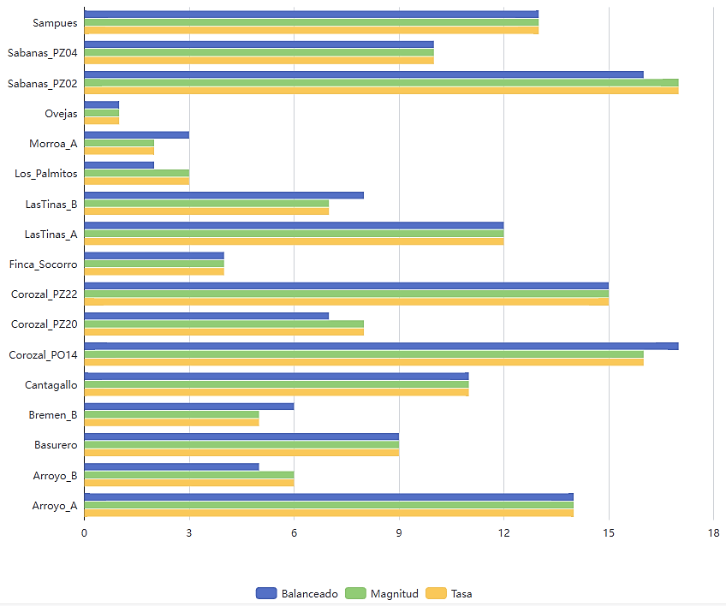
Pozo | Balanceado | Magnitud | Tasa
Sampues | 13 | 13 | 13
Finca_Socorro | 4 | 4 | 4
Ovejas | 1 | 1 | 1
Los_Palmitos | 2 | 3 | 3
Diseño modelado del predictivo:
x_{t}​=estado del pozo (1–17) => ICEH_{t} o ICMP​_{t}
Control Discreto: (1–17) → máquina de estados
Control Continuo (valor del índice) → control más fino
Morroa_A | 3 | 2 | 2
Reducir bombeo
Aumentar recarga
Bremen_B | 6 | 5 | 5
LasTinas_A | 12 | 12 | 12
Estado del sistema:
LasTinas_B | 8 | 7 | 7
Variable Control: Bombeo
Arroyo_A | 14 | 14 | 14
Arroyo_B | 5 | 6 | 6
Variables de control
Perturbaciones
Sabanas_PZ02 | 16 | 17 | 17
Enfoque: Optimizar decisiones
Sabanas_PZ04 | 10 | 10 | 10
tasa de bombeo
recarga artificial
restricción operativa
u_{t} =
precipitación
variabilidad climática
recarga natural
d_{t} =
Basurero | 9 | 9 | 9
Corozal_PO14 | 17 | 16 | 16
Corozal_PZ20 | 7 | 8 | 8
Corozal_PZ22 | 15 | 15 | 15
x_{t} ≥ x_{min} (evitar colapso)
Cantagallo | 11 | 11 | 11
Clasificación relativa del comportamiento dinámico de cada pozo basada en el índice sintético ICMP.
Modelo dinámico:
Restricciones:
u_{t} ≤ u_{max} (capacidad de bombeo)
Δx_{t} ≤ ϵ (evitar cambios bruscos)

primer término → estabilidad
segundo término → penaliza sobreexplotación
Cada valor (1–17) representa una posición dentro de un espectro de estabilidad–variabilidad.
Valores similares → comportamiento similar
Valores extremos → comportamientos contrastantes
Transiciones por pozo
Función objetivo

Permite identificar una radiografía dinámica del acuífero:
a. Pozos estables
b. Pozos sensibles
c. Pozos críticos
Análisis de cambios y transiciones:
1. Caso 1 (Sampues): No cambia (13 → 13 → 13)
Interpretación: El pozo tiene comportamiento robusto independientemente de cómo se mida (Sistema consistente, Dinámica estable y Sin distorsión entre métricas).
2. Caso 2(Los_Palmitos): Cambios leves (2 → 3 → 3)
Interpretación: Ajuste menor. Hay cierta sensibilidad, pero no crítica.
3. Caso 3 (Sabanas_PZ02 y Corozal_PO14 ): Cambios fuertes (16 → 17 → 17 o 17 → 16 → 16)
Interpretación: Desacople entre métricas. El sistema responde distinto según: magnitud y velocidad. Es un comportamiento típico de:
- cambios en bombeo
- eventos de recarga
- heterogeneidad hidráulica
4. Caso crítico (Bremen_B y Corozal_PZ20): cruces (6 → 5 → 5, 7 ↔ 8)
Interpretación: El pozo está en zona de transición dinámica.
Definición del Modelo Sistemas de Control Óptimo

¿Qué significa cada dimensión?
1. Balanceado: Representa el estado global del sistema (integra todas las variables y refleja estabilidad general)
Interpretación:
Alto (ej: 13–17) → sistema estable
Bajo (ej: 1–5) → sistema muy dinámico/inestable
2. Magnitud: Representa la intensidad del comportamiento (asociado con amplitud de variación y cambios absolutos)
Interpretación:
Alto → grandes fluctuaciones
Bajo → comportamiento contenido
3. Tasa: Representa la velocidad del cambio (Relacionado con tendencia y rapidez de respuesta)
Interpretación:
Alto → cambios rápidos (riesgo)
Bajo → evolución lenta
 |  |  |  | Clasificar pozos para gestión
 |  |  |  | Tipo | Acción
 |  |  |  | Estables | aptos para explotación
 |  |  |  | Intermedios | monitoreo
 |  |  |  | Inestables | restricción
Sistema dinámico controlable basado en estados discretos derivados de datos reales.

Sistema de Control para Gemelos Digitales para la gestión hídrica.
Donde:
$x_{ref}$: estado objetivo (estable)
$u_{t}$: control (bombeo, recarga artificial)

